Test_image 2
Arabic Text (OCR Extracted) | English (Google Translated) | Confidence Score | 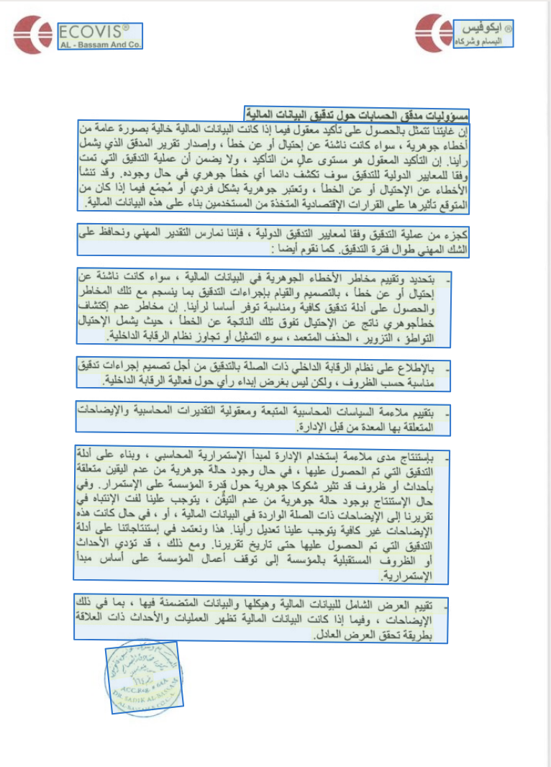
"® ايكوفيس البسام وشركاه" | ® Ecovis Al Bassam & Co. | 0.96
"ECOVIS 1 AL - Bassam And Co." |  | 0.94
"مسؤوليات مدقق الحسابات حول تدقيق البيانات المالية" | Auditor's Responsibilities for Auditing Financial Statements | 0.93
"إن غايتنا تتمثل بالحصول على تأكيد معقول فيما إذا كانت البيانات المالية خالية بصورة عامة من أخطاء جوهرية ، سواء كانت ناشئة عن إحتيال أو عن خطأ ، وإصدار تقرير المدقق الذي يشمل رأينا. إن التأكيد المعقول هو مستوى عالٍ من التأكيد ، ولا يضمن أن عملية التدقيق التي تمت وفقا للمعايير الدولية للتدقيق سوف تكشف دائما أي خطأ جوهري في حال وجوده. وقد تنشأ الأخطاء عن الإحتيال أو عن الخطأ ، وتعتبر جوهرية بشكل فردي أو مُجمّع فيما إذا كان من المتوقع تأثيرها على القرارات الإقتصادية المتخذة من المستخدمين بناء على هذه البيانات المالية." | Our objective is to obtain reasonable assurance about whether the financial statements as a whole are free from material misstatement, whether due to fraud or error, and to issue an auditor's report that includes our opinion. Reasonable assurance is a high level of assurance and is not a guarantee that an audit conducted in accordance with International Standards on Auditing will always detect a material misstatement when it exists. Misstatements can arise from fraud or error and are considered material if, individually or in the aggregate, they could reasonably be expected to influence the economic decisions of users taken on the basis of these financial statements. | 0.95
"كجزء من عملية التدقيق وفقا لمعايير التدقيق الدولية ، فإننا نمارس التقدير المهني ونحافظ على الشك المهني طوال فترة التدقيق. كما نقوم أيضا :" | As part of the audit process in accordance with International Standards on Auditing, we exercise professional judgment and maintain professional skepticism throughout the audit. We also: | 0.91
"- بتحديد وتقييم مخاطر الأخطاء الجوهرية في البيانات المالية ، سواء كانت ناشئة عن إحتيال أو عن خطأ ، بالتصميم والقيام بإجراءات التدقيق بما ينسجم مع تلك المخاطر والحصول على أدلة تدقيق كافية ومناسبة توفر أساسا لرأينا. إن مخاطر عدم إكتشاف خطأجوهري ناتج عن الإحتيال تفوق تلك الناتجة عن الخطأ ، حيث يشمل الإحتيال التواطؤ ، التزوير ، الحذف المتعمد ، سوء التمثيل أو تجاوز نظام الرقابة الداخلية." | - Identify and assess the risks of material misstatement of the financial statements, whether due to fraud or error, design and perform audit procedures responsive to those risks, and obtain audit evidence that is sufficient and appropriate to provide a basis for our opinion. The risk of not detecting a material misstatement resulting from fraud is higher than for one resulting from error, as fraud may involve collusion, forgery, intentional omissions, misrepresentations, or the override of internal control. | 0.92
"- بالإطلاع على نظام الرقابة الداخلي ذات الصلة بالتدقيق من أجل تصميم إجراءات تدقيق مناسبة حسب الظروف ، ولكن ليس بغرض إبداء رأي حول فعالية الرقابة الداخلية." | - Reviewing the internal control system relevant to the audit in order to design audit procedures that are appropriate in the circumstances, but not for the purpose of expressing an opinion on the effectiveness of internal control. | 0.95
"- بتقييم ملاءمة السياسات المحاسبية المتبعة ومعقولية التقديرات المحاسبية والإيضاحات المتعلقة بها المعدة من قبل الإدارة." | - Evaluating the appropriateness of the accounting policies used and the reasonableness of the accounting estimates and related explanations prepared by management. | 0.96
"- بإستنتاج مدى ملاءمة إستخدام الإدارة لمبدأ الإستمرارية المحاسبي ، وبناء على أدلة التدقيق التي تم الحصول عليها ، في حال وجود حالة جوهرية من عدم اليقين متعلقة بأحداث أو ظروف قد تثير شكوكا جوهرية حول قدرة المؤسسة على الإستمرار. وفي حال الإستنتاج بوجود حالة جوهرية من عدم التيقن ، يتوجب علينا لفت الإنتباه في تقريرنا إلى الإيضاحات ذات الصلة الواردة في البيانات المالية ، أو ، في حال كانت هذه الإيضاحات غير كافية يتوجب علينا تعديل رأينا. هذا ونعتمد في إستنتاجاتنا على أدلة التدقيق التي تم الحصول عليها حتى تاريخ تقريرنا. ومع ذلك ، قد تؤدي الأحداث أو الظروف المستقبلية بالمؤسسة إلى توقف أعمال المؤسسة على أساس مبدأ الإستمرارية." | - Conclude on the appropriateness of management's use of the going concern basis of accounting, and based on the audit evidence obtained, if a material uncertainty exists related to events or conditions that may cast significant doubt on the entity's ability to continue as a going concern. If we conclude that a material uncertainty exists, we are required to draw attention in our auditor's report to the related disclosures in the financial statements or, if such disclosures are inadequate, to modify our opinion. We base our conclusions on the audit evidence obtained up to the date of our auditor's report. However, future events or conditions may cause the entity to cease to continue as a going concern. | 0.92
"- تقييم العرض الشامل للبيانات المالية وهيكلها والبيانات المتضمنة فيها ، بما في ذلك الإيضاحات ، وفيما إذا كانت البيانات المالية تظهر العمليات والأحداث ذات العلاقة بطريقة تحقق العرض العادل." | - Evaluate the overall presentation, structure and content of the financial statements, including the notes, and whether the financial statements represent the underlying transactions and events in a manner that achieves fair presentation. | 0.91
"إلى شبه الم وشركاه لو سيون كلوسون رقم ١٦٤ DR. SADIK AL-BASSAM AL-RAMAM & CO.C.A." | To Semi-M & Co. Law Firm Closing No. 164 DR. SADIK AL-BASSAM AL-RAMAM & CO.C.A. | 0.99

Test_image 1
Arabic Text (OCR Extracted) | English (Google Translated) | Confidence Score | 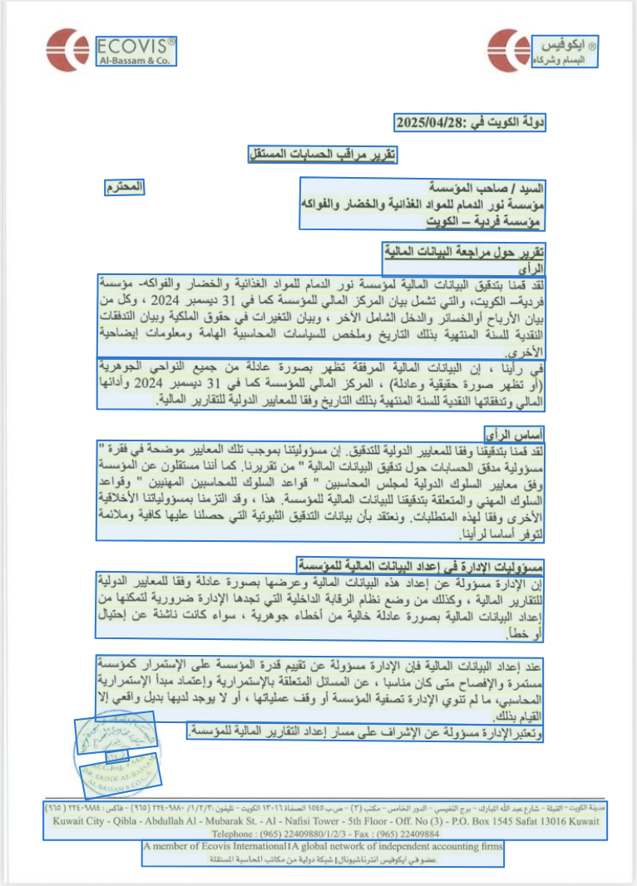
"® ايكوفيس البسام وشركاه" | "® Ecovis Al Bassam & Co." | 0.97
"ECOVIS ® Al-Bassam & Co." | "ECOVIS ® Al-Bassam & Co." | 0.99
"دولة الكويت في :2025/04/28" | State of Kuwait on: 04/28/2025 | 0.95
"تقرير مراقب الحسابات المستقل" | Independent Auditor's Report | 0.91
"السيد / صاحب المؤسسة مؤسسة نور الدمام للمواد الغذائية والخضار والفواكه مؤسسة فردية - الكويت" | Mr. / Owner of the Establishment, Noor Al-Dammam Establishment for Foodstuffs, Vegetables and Fruits, a sole proprietorship - Kuwait | 0.95
"المحترم" | "Esteem" | 0.99
"تقرير حول مراجعة البيانات المالية الرأى" | Report on the review of the financial statements opinion | 0.91
"لقد قمنا بتدقيق البيانات المالية لمؤسسة نور الدمام للمواد الغذائية والخضار والفواكه- مؤسسة فردية- الكويت، والتي تشمل بيان المركز المالي للمؤسسة كما في 31 ديسمبر 2024 ، وكل من بيان الأرباح أو الخسائر والدخل الشامل الآخر ، وبيان التغيرات في حقوق الملكية وبيان التدفقات النقدية للسنة المنتهية بذلك التاريخ وملخص للسياسات المحاسبية الهامة ومعلومات إيضاحية الأخرى." | We have audited the financial statements of Noor Al Dammam Foodstuff, Fruits and Vegetables Establishment - Sole Proprietorship - Kuwait, which comprise the statement of financial position of the establishment as at December 31, 2024, and the statement of profit or loss and other comprehensive income, the statement of changes in equity and the statement of cash flows for the year then ended, and a summary of significant accounting policies and other explanatory information. | 0.96
"في رأينا ، إن البيانات المالية المرفقة تظهر بصورة عادلة من جميع النواحي الجوهرية (أو تظهر صورة حقيقية وعادلة) ، المركز المالي للمؤسسة كما في 31 ديسمبر 2024 وأدائها المالي وتدفقاتها النقدية للسنة المنتهية بذلك التاريخ وفقا للمعايير الدولية للتقارير المالية." | In our opinion, the accompanying financial statements present fairly, in all material respects (or give a true and fair view), the financial position of the Corporation as at December 31, 2024, and its financial performance and its cash flows for the year then ended in accordance with International Financial Reporting Standards. | 0.95
"أساس الرأى" | "Basement of opinion" | 0.99
"لقد قمنا بتدقيقنا وفقا للمعايير الدولية للتدقيق. إن مسؤوليتنا بموجب تلك المعايير موضحة في فقرة \" مسؤولية مدقق الحسابات حول تدقيق البيانات المالية \" من تقريرنا. كما أننا مستقلون عن المؤسسة وفق معايير السلوك الدولية لمجلس المحاسبين \" قواعد السلوك للمحاسبين المهنيين \" وقواعد السلوك المهني والمتعلقة بتدقيقنا للبيانات المالية للمؤسسة. هذا ، وقد التزمنا بمسؤولياتنا الأخلاقية الأخرى وفقا لهذه المتطلبات. ونعتقد بأن بيانات التدقيق الثبوتية التي حصلنا عليها كافية وملائمة لتوفر أساسا لرأينا." | We conducted our audit in accordance with International Standards on Auditing. Our responsibilities under those standards are further described in the “Auditor’s Responsibilities for the Audit of the Financial Statements” section of our report. We are independent of the Corporation in accordance with the International Ethics Standards Board for Accountants’ Code of Ethics for Professional Accountants and the relevant ethical requirements that are relevant to our audit of the Corporation’s financial statements. We have fulfilled our other ethical responsibilities in accordance with these requirements. We believe that the audit evidence we have obtained is sufficient and appropriate to provide a basis for our opinion. | 0.91
"مسؤوليات الإدارة فى إعداد البيانات المالية للمؤسسة" | "Management's responsibilities in preparing the institution's financial statements" | 0.95
"إن الإدارة مسؤولة عن إعداد هذه البيانات المالية وعرضها بصورة عادلة وفقا للمعايير الدولية للتقارير المالية ، وكذلك من وضع نظام الرقابة الداخلية التي تجدها الإدارة ضرورية لتمكنها من إعداد البيانات المالية بصورة عادلة خالية من أخطاء جوهرية ، سواء كانت ناشئة عن إحتيال أو خطأ." | Management is responsible for the preparation and fair presentation of these financial statements in accordance with International Financial Reporting Standards, and for establishing such internal control as management determines is necessary to enable the preparation of financial statements that are free from material misstatement, whether due to fraud or error. | 0.96
"عند إعداد البيانات المالية فإن الإدارة مسؤولة عن تقييم قدرة المؤسسة على الإستمرار كمؤسسة مستمرة والإفصاح متى كان مناسبا ، عن المسائل المتعلقة بالإستمرارية وإعتماد مبدأ الإستمرارية المحاسبي، ما لم تنوي الإدارة تصفية المؤسسة أو وقف عملياتها ، أو لا يوجد لديها بديل واقعي إلا القيام بذلك." | In preparing the financial statements, management is responsible for assessing the entity's ability to continue as a going concern, disclosing, as applicable, matters related to going concern and using the going concern basis of accounting unless management either intends to liquidate the entity or to cease operations, or has no realistic alternative but to do so. | 0.91
"وتعتبر الإدارة مسؤولة عن الإشراف على مسار إعداد التقارير المالية للمؤسسة." | The management is responsible for overseeing the organization's financial reporting process. | 0.92
"السسام وشركة نجاسبون فيوبون" | "Al-Sassam and Nagasbon Viopon Company" | 0.92
"١٦٤٨" | 1648 | 0.91
"ACCReg. . 64 .5 DR. SADIK AL-BASSANS AL BASSAMNCO.C.A." |  | 0.94
"مدينة الكويت - القبلة - شارع عبد الله المبارك - برج النفيسي - الدور الخامس - مكتب (٣) - ص.ب ١٥٤٥ الصفاة ١٣٠١٦ الكويت - تليفون: ٢٢٤٠٩٨٨٠/١/٢/٣ (٩٦٥) - فاكس: ٢٢٤٠٩٨٨٤ (٩٦٥) Kuwait City - Qibla - Abdullah Al - Mubarak St. - Al - Nafisi Tower - 5th Floor - Off. No (3) - P.O. Box 1545 Safat 13016 Kuwait Telephone : (965) 22409880/1/2/3 - Fax : (965) 22409884" | Kuwait City - Qibla - Abdullah Al Mubarak St. - Al - Nafisi Tower - 5th Floor - Off. No (3) - P.O. Box 1545 Safat 13016 Kuwait - Telephone: (965) 22409880/1/2/3 - Fax: (965) 22409884 | 0.93
"A member of Ecovis International IA global network of independent accounting firms عضو في ايكوفيس انترناشيونال| شبكة دولية من مكاتب المحاسبة المستقلة" | "A member of Ecovis International IA global network of independent accounting firms" | 0.96

